TDSheet
Структура расходов денежных средств

Период: 01.01.2018 - 29.12.2018
Отбор: Учреждение = Дума Артемовского городского округа

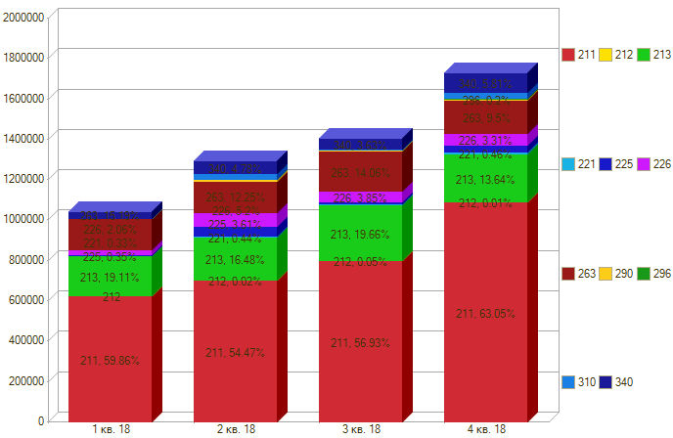

Период \ КЭК | 211, Заработная плата | 212, Прочие несоциальные выплаты персоналу в денежной форме | 213, Начисления на выплаты по оплате труда | 221, Услуги связи | 225, Работы, услуги по содержанию имущества | 226, Прочие работы, услуги | 263, Пособия по социальной помощи населению в натуральной форме | 290, Прочие расходы | 310, Увеличение стоимости основных средств | 340, Увеличение стоимости материальных запасов | ИТОГО

1 кв. 18 | 613,366.11 |  | 198,759.06 | 3,422.52 | 3,660.48 | 19,440.00 | 158,063.31 |  |  | 29,468.35 | 1,026,179.83
2 кв. 18 | 703,357.82 | 270.00 | 212,739.81 | 5,636.62 | 46,552.48 | 64,109.00 | 158,063.31 | 7,400.00 | 28,165.00 | 59,134.65 | 1,285,428.69
3 кв. 18 | 798,359.42 | 760.00 | 276,639.53 | 7,371.28 | 8,820.24 | 49,939.14 | 197,228.74 | 3,075.00 | 5,250.00 | 50,961.00 | 1,398,404.35
4 кв. 18 | 1,091,364.16 | 230.00 | 236,146.88 | 7,945.74 | 36,182.64 | 54,380.50 | 164,396.97 | 3,500.00 | 29,614.00 | 93,009.37 | 1,716,770.26
Итого | 3,206,447.51 | 1,260.00 | 924,285.28 | 24,376.16 | 95,215.84 | 187,868.64 | 677,752.33 | 13,975.00 | 63,029.00 | 232,573.37 | 5,426,783.13

